Hoja1
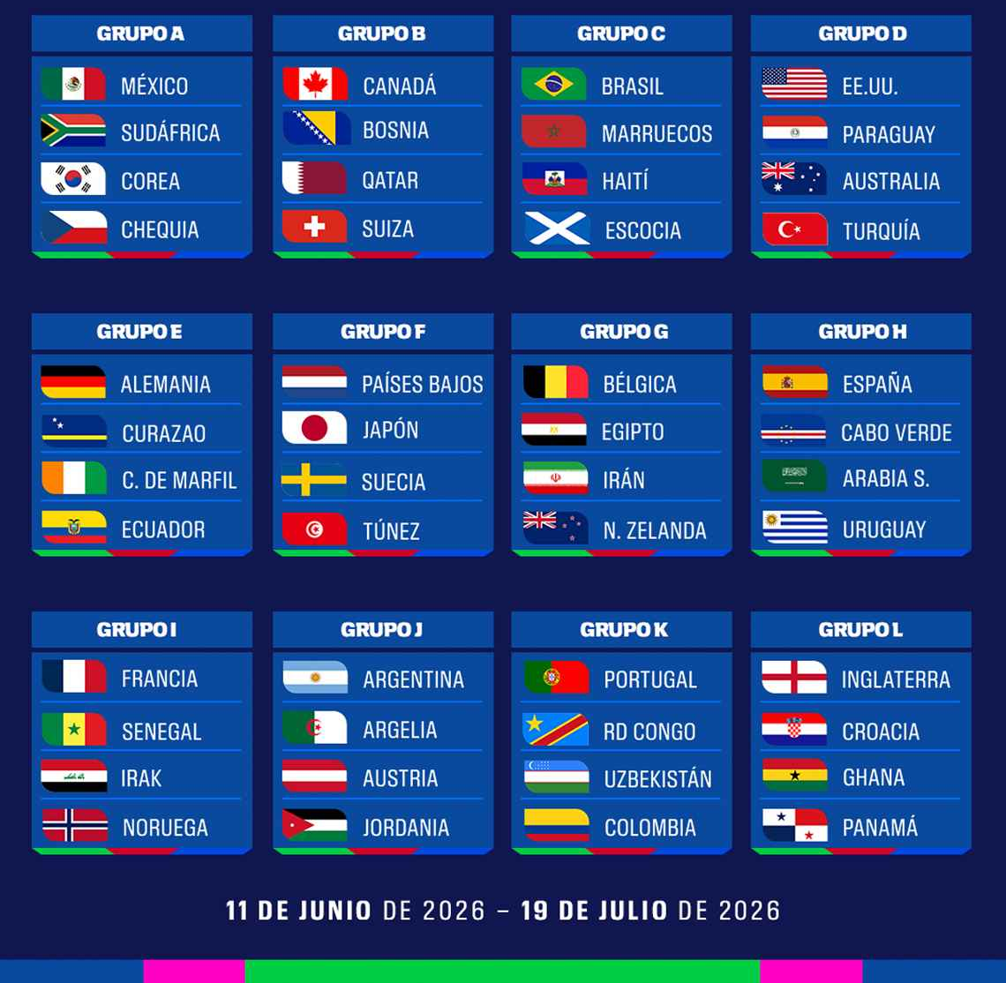
Mexico | 2 | 1 | Sudafrica | Grupo A | 2026-06-11
Corea del Sur | 1 | 1 | Republica Checa | Grupo A | 2026-06-11
Canada | 0 | 0 | Bosnia y Herzegovina | Grupo B | 2026-06-12
Estados Unidos | 0 | 1 | Paraguay | Grupo D | 2026-06-12
Qatar | 0 | 1 | Suiza | Grupo B | 2026-06-13
Brasil | 2 | 0 | Marruecos | Grupo C | 2026-06-13
Haiti | 1 | 1 | Escocia | Grupo C | 2026-06-13
Australia | 1 | 1 | Turquia | Grupo D | 2026-06-14
Alemania | 5 | 0 | Curacao | Grupo E | 2026-06-14
Paises Bajos | 2 | 1 | Japon | Grupo F | 2026-06-14
Costa de Marfil | 0 | 2 | Ecuador | Grupo E | 2026-06-14
Suecia | 0 | 0 | Tunisia | Grupo F | 2026-06-14
Espana | 6 | 0 | Cabo Verde | Grupo H | 2026-06-15
Belgica | 2 | 1 | Egipto | Grupo G | 2026-06-15
Arabia Saudita | 1 | 2 | Uruguay | Grupo H | 2026-06-15
Iran | 3 | 0 | Nueva Zelanda | Grupo G | 2026-06-15
Francia | 2 | 0 | Senegal | Grupo I | 2026-06-16
Iraq | 1 | 2 | Noruega | Grupo I | 2026-06-16
Argentina | 3 | 0 | Argelia | Grupo J | 2026-06-16
Austria | 2 | 0 | Jordania | Grupo J | 2026-06-17
Portugal | 3 | 0 | RD Congo | Grupo K | 2026-06-17
Inglaterra | 1 | 1 | Croacia | Grupo L | 2026-06-17
Ghana | 2 | 1 | Panama | Grupo L | 2026-06-17
Uzbekistan | 1 | 3 | Colombia | Grupo K | 2026-06-17
Republica Checa | 2 | 1 | Sudafrica | Grupo A | 2026-06-18
Suiza | 1 | 1 | Bosnia y Herzegovina | Grupo B | 2026-06-18
Canada | 2 | 1 | Qatar | Grupo B | 2026-06-18
Mexico | 1 | 1 | Corea del Sur | Grupo A | 2026-06-18
Estados Unidos | 1 | 0 | Australia | Grupo D | 2026-06-19
Escocia | 0 | 2 | Marruecos | Grupo C | 2026-06-19
Brasil | 5 | 0 | Haiti | Grupo C | 2026-06-19
Turquia | 1 | 1 | Paraguay | Grupo D | 2026-06-20
Paises Bajos | 2 | 0 | Suecia | Grupo F | 2026-06-20
Alemania | 3 | 1 | Costa de Marfil | Grupo E | 2026-06-20
Ecuador | 4 | 0 | Curacao | Grupo E | 2026-06-20
Tunisia | 1 | 2 | Japon | Grupo F | 2026-06-21
Espana | 3 | 0 | Arabia Saudita | Grupo H | 2026-06-21
Belgica | 2 | 0 | Iran | Grupo G | 2026-06-21
Uruguay | 3 | 0 | Cabo Verde | Grupo H | 2026-06-21
Nueva Zelanda | 0 | 2 | Egipto | Grupo G | 2026-06-21
Argentina | 3 | 0 | Austria | Grupo J | 2026-06-22
Francia | 4 | 0 | Iraq | Grupo I | 2026-06-22
Noruega | 1 | 0 | Senegal | Grupo I | 2026-06-22
Jordania | 1 | 2 | Argelia | Grupo J | 2026-06-23
Portugal | 3 | 0 | Uzbekistan | Grupo K | 2026-06-23
Inglaterra | 2 | 1 | Ghana | Grupo L | 2026-06-23
Panama | 0 | 0 | Croacia | Grupo L | 2026-06-23
Colombia | 2 | 1 | RD Congo | Grupo K | 2026-06-23
Suiza | 1 | 1 | Canada | Grupo B | 2026-06-24
Bosnia y Herzegovina | 1 | 0 | Qatar | Grupo B | 2026-06-24
Mexico | 1 | 0 | Republica Checa | Grupo A | 2026-06-24
Sudafrica | 1 | 2 | Corea del Sur | Grupo A | 2026-06-24
Brasil | 2 | 0 | Escocia | Grupo C | 2026-06-25
Marruecos | 3 | 0 | Haiti | Grupo C | 2026-06-25
Estados Unidos | 2 | 1 | Turquia | Grupo D | 2026-06-25
Paraguay | 1 | 1 | Australia | Grupo D | 2026-06-25
Alemania | 2 | 1 | Ecuador | Grupo E | 2026-06-26
Curacao | 0 | 4 | Costa de Marfil | Grupo E | 2026-06-26
Paises Bajos | 2 | 1 | Tunisia | Grupo F | 2026-06-26
Japon | 2 | 0 | Suecia | Grupo F | 2026-06-26
Belgica | 5 | 0 | Nueva Zelanda | Grupo G | 2026-06-27
Egipto | 1 | 1 | Iran | Grupo G | 2026-06-27
Espana | 1 | 1 | Uruguay | Grupo H | 2026-06-27
Cabo Verde | 0 | 0 | Arabia Saudita | Grupo H | 2026-06-27
Francia | 2 | 0 | Noruega | Grupo I | 2026-06-27
Senegal | 2 | 1 | Iraq | Grupo I | 2026-06-27
Panama | 0 | 1 | Inglaterra | Grupo L | 2026-06-27
Croacia | 1 | 0 | Ghana | Grupo L | 2026-06-27
Colombia | 1 | 1 | Portugal | Grupo K | 2026-06-27
Uzbekistan | 0 | 1 | RD Congo | Grupo K | 2026-06-27
Jordania | 0 | 2 | Argentina | Grupo J | 2026-06-27
Argelia | 2 | 1 | Austria | Grupo J | 2026-06-27

